所得金額について
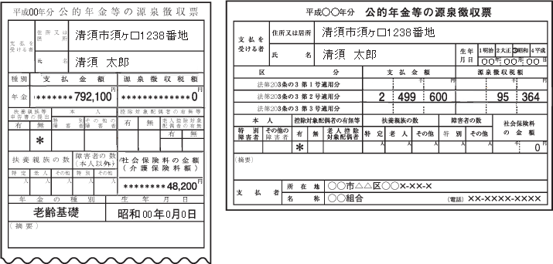
国民健康保険に加入される方それぞれ入力してください。

（A） | 源泉徴収票をもらっている方
 | 給与収入のみの方で年末調整がお済みの方は、源泉徴収票の「給与所得控除後の金額」を入力してください。

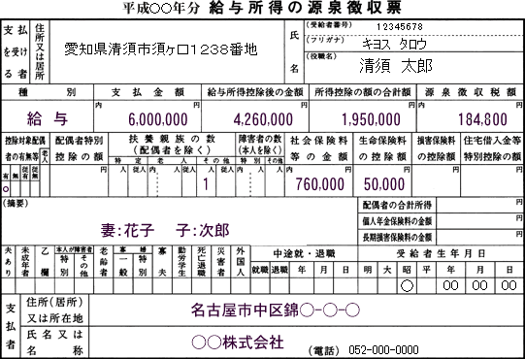
愛知県長久手市岩作城の内60番地1
長久手 太郎

4,360,000

（B） | 確定申告をされた方
 | 所得税の確定申告書第一表の所得金額合計額（⑫）を入力してください。

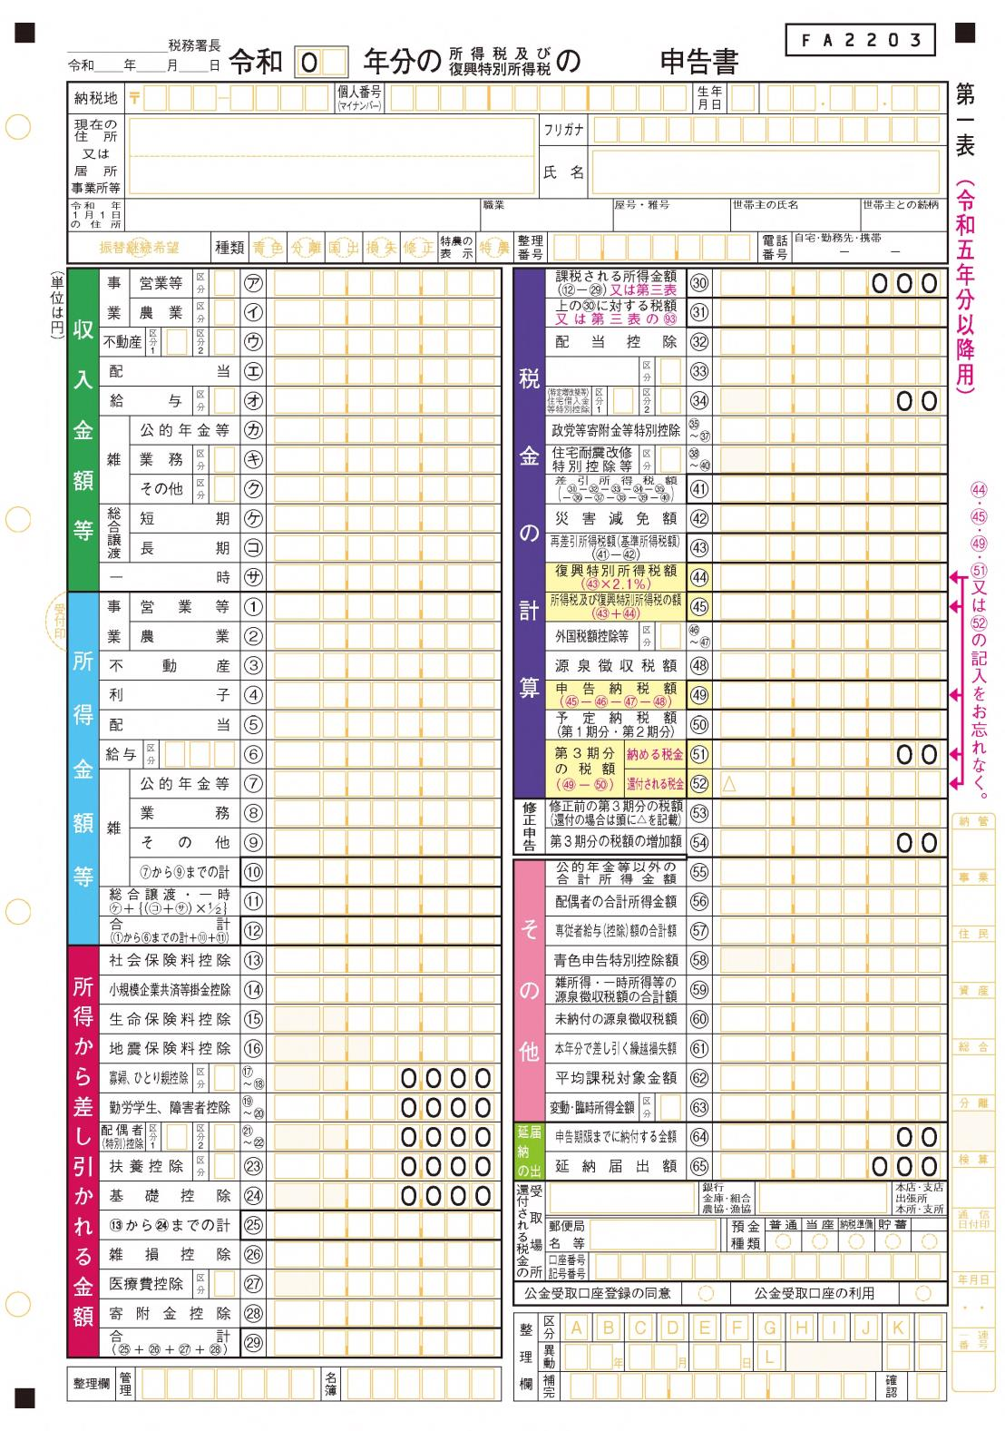
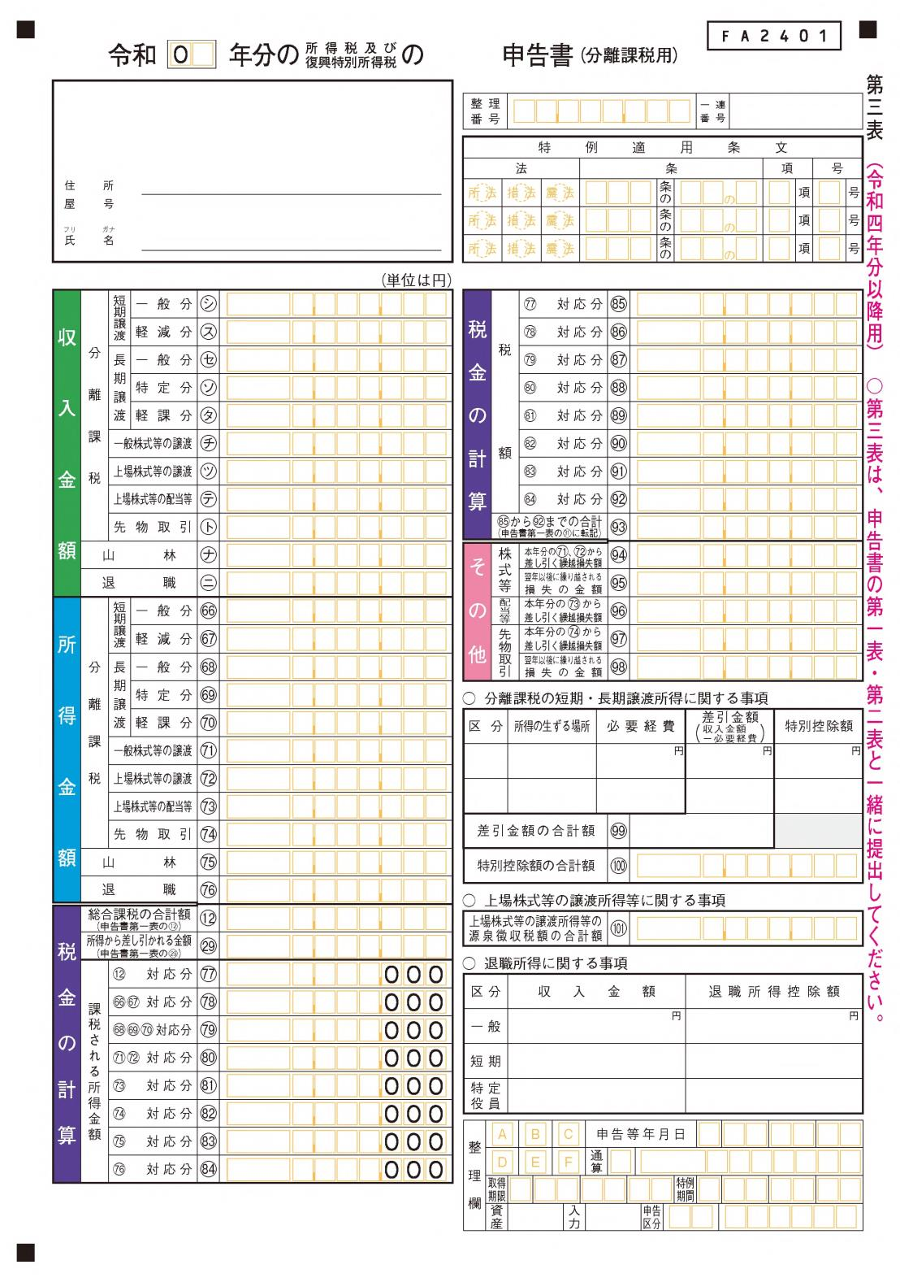

 | 分離申告（譲渡、株、山林）された方
 | 【損失のない方】
 | 申告書第三表所得金額の合計を第一表所得合計⑫に加算してください。
 | 【損失のある方】
 | ◇他の所得と損益通算できる方
 | 損益通算後の所得を第一表所得合計⑫に加算してください。
 | 損失が残った場合は、損失分は０円とみなされます。
 | ◇他の所得と損益通算できない方
 | 損失分は０円とみなされます。

 | ※所得の種類によって損益通算の可否が異なります。
 | 損益通算の詳細は、国税庁ホームページをご確認ください。

 | 【国税庁ホームページ 損益通算】
 | https://www.nta.go.jp/taxes/shiraberu/taxanswer/shotoku/2250.htm

（C） | 年金を受給している方
 | 年金収入のみで確定申告をしていない方は、年金支払金額から所得額を算出してください。
 | 次のシート［給与所得、年金等の雑所得の算出方法］をご覧ください。

